Introdução
Introdução

Objetivo
- Estimar potenciais de crescimento factíveis para setores chave da indústria de transformação considerando crescimento percorrido por outros países no período analisado
- Delinear potenciais de crescimento em Valor Adicionado (VA) e Valor Bruto de Produção (VBP) dos nichos selecionados a partir do potencial de crescimento factível dos setores no Brasil
-Estimar empregos adicionais gerados nos diferentes cenários de crescimento estimado dos nichos selecionados

Legenda (color code)
Células:
 | Fórmula
 | Dados
 | Premissas
 | Resultados
 | Comentários

Visão Geral
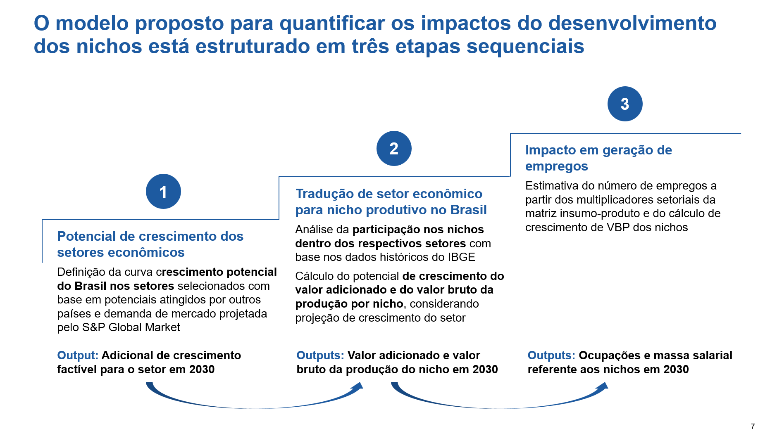

Detalhamento de etapas e premissas

1. Potencial de crescimento dos setores econômicos

Premissas
Consideramos 6 cenários para identificar potencial adicional de crescimento factível do setor:
Cenário Momentum case | Setores seguem tendência atual de crescimento
Cenário A: Crescimento estrutural do setor no PIB | Setor brasileiro consegue atingir crescimento de participação no PIB em 2030 igual à média dos 10 países que mais cresceram em participação do setor no PIB no período analisado (filtrando apenas países que com ratio Setor/PIB maior que Brasil)
Cenário B: Crescimento de pares em valor adicionado | Setor brasileiro consegue atingir adicional de crescimento corresponente à média do crescimento atingido por países pares, que saíram de patamar de valor adicionado próximo ao Brasil e conseguiram crescer no período analisado
Cenário C: Crescimento média global | Setor brasileiro consegue atingir adicional de crescimento para se equiparar à taxa média de crescimento mundial do setor em valor adicionado
Cenário D: Crescimento similar a maior crescimento global | Setor brasileiro consegue atingir adicional de crescimento para se equiparar ao país que atingiu a maior taxa de crescimento no setor no período analisado
Cenário E: Crescimento quartil inferior global | Setor brasileiro consegue atingir adicional de crescimento para se equiparar ao quartil inferior dos crescimentos mundiais

Comentários sobre racional e justificativas
Conjunto de países que conseguiram aumentar o valor adicionado do setor saindo de um patamar de desenvolvimento próximo ao Brasil constituem referência de crescimento viável para setor (cenário A)
O período analisado 2015-2021 foi estabelecido devido à disponibilidade de dados globais e nacionais para a análise. Na PIA-Empresa, por ex, os dados são a partir de 2016 devido à mudança metodológica da classificação CNAE 2.0 neste ano
A base global IHS (ISIC Rev. 4) permite comparação setorial entre países, a base nacional do IBGE (CNAE 2.0) permite aprofundar os nichos dentro dos setores de forma mais granular. Considera-se que a delta de diferença entre as bases é mantido ao longo do tempo, portanto, é possível comparação do acréscimo de crescimento factível em pontos percentuais entre as mesmas.

2. Tradução de Setor econômico para Nicho produtivo no Brasil

Premissas
Tempo de maturação de investimento e alterações regulatórias para início do impacto igual a 2 anos. Logo, considera-se que de 2021 a 2026 os setores evoluem no tempo mantendo o a taxa de crescimento atual, num período de latência. A partir de 2026, são desencadeados os respectivos crescimentos adicionais nos nichos.
Setores que apresentaram CAGR negativo de acordo com dados da PIA-Empresa no período analisado tiveram seu valor adicionado considerado constante, ou seja, o CAGR base foi igualado a zero. - Foi o caso dos setores "outros transportes" = -0,7% (2016-19) e "fármacos" =-0,03%
A proporção de valor adicionado produto/ valor adicionado setor (PIA – Empresa) é equivalente a proporção de receita do produto/ receita setor (PIA – Produto)
Para nichos representativos (nicho com participação maior que 5% no setor): nicho cresce em V.A. na mesma velocidade que o setor poderia crescer , mantendo % de participação
Para nichos pouco representativos (nicho com participação menor que 5% no setor): nicho pode crescer em V.A. com velocidade similar ao crescimento do mercado global do nicho, conforme projeções de crescimento de mercado global para 2030 obtidas no mapeamento
Para os nichos de Hidrogênio Verde e Descarbonização de Indústrias de base, foram consideradas premissas específicas de cálculo: Hidrogênio Verde - VBP equivalente ao mercado projetado para o nicho. Descarbonização - Projeções de substituição dos produtos tradicionais por produtos "verdes".
Relação setor-nicho nos 6 cenários:
Cenário Momentum case | Nicho cresce em V.A. na mesma velocidade de crescimento do setor calculada para o cenário B, mantendo % de participação
Cenário A: Crescimento estrutural do setor no PIB | Nicho cresce em V.A. na mesma velocidade de crescimento do setor calculada para o cenário B, mantendo % de participação
Cenário B: Crescimento de pares em valor adicionado | Nicho representativo | Nicho cresce em V.A. na mesma velocidade de crescimento do setor calculada para o cenário A, mantendo % de participação
 | Nicho não-representativo | Nicho cresce em V.A. com velocidade similar ao crescimento do mercado global do nicho, conforme projeções do mercado global para 2030 obtidas no mapeamento
Cenário C: Crescimento média global | Nicho cresce em V.A. na mesma velocidade de crescimento do setor calculada para o cenário B, mantendo % de participação
Cenário D: Crescimento similar a maior crescimento global | Nicho cresce em V.A. na mesma velocidade de crescimento do setor calculada para o cenário B, mantendo % de participação
Cenário E: Crescimento quartil inferior global | Nicho cresce em V.A. na mesma velocidade de crescimento do setor calculada para o cenário C, mantendo % de participação

3. Impactos em geração de empregos

Premissas
V.B.P. cresce na mesma velocidade que o V.A., assumindo que o consumo intermediário também irá crescer nessa mesma velocidade
Os multiplicadores dos nichos são equivalentes aos multiplicadores dos setores das contas nacionais nos quais eles estão inseridos, com ajustes eventuais de classificação para nichos específicos realizados mediante análise da equipe:

3.3. Metroferroviários
Potencial nichos produtivos - M3: Metroferroviário

4. | Output:
 | A. Crescimento adicional com base em benchmark 10 países pares em value added |  |  |  |  |  | Cenário C: Crescimento média global
 | Período de Latência (2021-2026) |  | CAGR | 0.00% |  |  | Cresc. Adicional média global | Outros transportes | 1.8%
 | Value add 2026 (USD Mi) |  |  | 208.53 |  |  | Value add 2030 (USD Mi) |  | 223.69
 | V.B.P. nicho 2026 (USD Mi) |  |  | 1,009.58 |  |  | V.B.P. nicho 2030 (USD Mi) |  | 1,082.99
 |  |  |  |  |  |  | Value add 2033 (USD Mi) |  | 235.78
 | Cenário momentum case |  | CAGR | 0.00% |  |  | V.B.P. nicho 2033 (USD Mi) |  | 1,141.53
 | Value add (USD Mi) |  |  | 208.53
 | V.B.P. nicho 2030 (USD Mi) |  |  | 1,009.58
 | Value add 2033 (USD Mi) |  |  | 208.53 |  |  | Cenário D: Crescimento similar a maior crescimento global |  |  | Cenário A: Crescimento estrutural do setor no PIB
 | V.B.P. nicho 2033 (USD Mi) |  |  | 1,009.58 |  |  | Cresc. Adicional valor máx | Outros transportes | 10.8% | CAGR Setor/PIB | Outros transportes | 5.3%
 |  |  |  |  |  |  | Value add 2030 (USD Mi) |  | 313.73 | Value add 2030 (USD Mi) |  | 255.98
 | Cenário moderado |  | CAGR | 5.96% |  |  | V.B.P. nicho 2030 (USD Mi) |  | 1,518.95 | V.B.P. nicho 2030 (USD Mi) |  | 1,239.31
 | Value add (USD Mi) |  |  | 262.88 |  |  | Value add 2033 (USD Mi) |  | 426.20 | Value add 2033 (USD Mi) |  | 298.53
 | V.B.P. nicho 2030 (USD Mi) |  |  | 1,272.72 |  |  | V.B.P. nicho 2033 (USD Mi) |  | 2,063.46 | V.B.P. nicho 2033 (USD Mi) |  | 1,445.32
 | Value add 2033 (USD Mi) |  |  | 312.75
 | V.B.P. nicho 2033 (USD Mi) |  |  | 1,514.18
 |  |  |  |  |  |  | Cenário D: Crescimento similar a maior crescimento global
 | Cenário otimista |  | CAGR | 13.16% |  |  | Cresc. Adicional quartil inferior | Outros transportes | -0.7%
 | Value add (USD Mi) |  |  | 341.98 |  |  | Value add 2030 (USD Mi) |  | 203.15
 | V.B.P. nicho 2030 (USD Mi) |  |  | 1,655.70 |  |  | V.B.P. nicho 2030 (USD Mi) |  | 983.56
 | Value add 2033 (USD Mi) |  |  | 495.60 |  |  | Value add 2033 (USD Mi) |  | 199.21
 | V.B.P. nicho 2033 (USD Mi) |  |  | 2,399.46 |  |  | V.B.P. nicho 2033 (USD Mi) |  | 964.49

0. | Premissas:
 | Taxa de correção valor presente BRL 2016-21 | 1.36
 | Conversão real-dolar 21 | 0.19
 | Conversão real-dolar 16 | 0.29
 | Taxa de correção valor presente USD 2016-21 | 1.14 | USD 2019-21 | 1.08
 | Crescimento adicional do setor "outros transportes" cenário moderado | 5.96%
 | Crescimento adicional do setor "outros transportes" cenário otimista | 13.16%
 | CAGR global no nicho | 3%
 | Classificação | produto representativo

 | Cenário momentum case | Setor mantém a tendência atual (2015-2021) de crescimento

 | Cenário moderado | Crescimento adicional do setor igual a CAGR do quartil inferior do benchmark de países

 | Cenário otimista | Crescimento adicional do setor igual a média do CAGR do benchmark de países

 | *limitante range superior: crescimento do nicho não pode ultrapassar crescimento total do setor

1. | Dados valor adicionado nicho produtivo (base PIA-Empresa IBGE)
 | Valores em Mil Reais Valor Presente 2021
 | Setor produtivo | 2016 | 2017 | 2018 | 2019 | 2020 | 2021 | 2016 Corrigido
 | 30 Fabricação de outros equipamentos de transporte, exceto veículos automotores | 11,518,346 | 11,772,218 | 10,065,293 | 11,810,640 | 7,201,477 | 10,982,864 | 15,691,044
 | 30.1 Construção de embarcações | 2,617,211 | 2,783,475 | 2,292,915 | 1,638,340 | 1,424,572 | 1,994,329 | 3,565,336
 | 30.3 Fabricação de veículos ferroviários | 1,271,342 | 1,053,398 | X | X | X | X | 1,731,905
 | 30.31-8 Fabricação de locomotivas, vagões e outros materiais rodantes | 987,617 | 605,399 | X | X | X | X | 1,345,396
 | 30.32-6 Fabricação de peças e acessórios para veículos ferroviários | 283,725 | 447,999 | 485,238 | 344,868 | 335,849 | 455,302 | 386,509
 | 30.4 Fabricação de aeronaves | X | X | 3,191,397 | 5,107,609 | 1,104,004 | 3,464,949
 | 30.41-5 Fabricação de aeronaves | X | X | 2,671,649 | 4,470,758 | 673,637 | 3,036,690
 | 30.42-3 Fabricação de turbinas, motores e outros componentes e peças para aeronaves | 380,601 | 582,458 | 519,748 | 636,851 | 430,367 | 428,259
 | 30.9 Fabricação de equipamentos de transporte não especificados anteriormente | 2,431,898 | 3,129,035 | 3,351,064 | 3,981,170 | 3,510,735 | 4,435,537
 | 30.91-1 Fabricação de motocicletas | 1,969,380 | 2,644,581 | 2,797,628 | 3,323,382 | 2,670,287 | 3,396,491 | 2,682,818
 | 30.92-0 Fabricação de bicicletas e triciclos não-motorizados | 390,807 | 392,459 | 451,655 | 539,153 | 609,742 | 859,120
 | 30.99-7 Fabricação de equipamentos de transporte não especificados anteriormente | 71,711 | 91,995 | 101,781 | 118,635 | 230,706 | 179,926
 | Proporção de ferroviários vs outros transportes | 11% | 9% |  |  |  | 10%
 | Fabricação de metroferroviários | 1,271,342 | 1,053,398 |  |  |  | 1,097,502

 | Valores em Milhões USD
 | Setor produtivo | 2016 Corrigido | 2019 corrigido | Dif Valor add | CAGR
 | Setor outros transportes | 3,773 | 3,650 | -123 | 0%
 | Nicho metroferroviários | 416 | 209 | -208 | -13%
 | participação | 11% | 6%

2. | Valor bruto da produção nicho produtivo (base PIA-Produto IBGE)
 | Valores em Mil Reais
 | Setor produtivo | 2016 | 2017 | 2018 | 2019 | 2020 | 2021 |  | V.B.P. 2021 USD Mi
 | 30 Fabricação de outros equipamentos de transporte, exceto veículos automotores | 44,978,379 | 39,659,061 | 39,577,934 | 40,893,860 | 39,942,471 | 48,283,439 |  | 9,174
 | 30.3 Fabricação de veículos ferroviários | 5,467,314 | 4,133,070 | X | X | X | X
 | Nicho metroferroviários |  |  |  |  |  | 5,313,561 |  | 1,010
 |  | 12.16% | 10.42% |  |  |  | 11.00%
3. | Cenários de crescimento estimado de VA e VBP para nicho produtivo
 | Valores em Milhões USD Valor Presente 2021

 | período 2021-26 (anos) | 5
 | período 2026-30 (anos) | 4

 | Cenário momentum case até 2026
 | Nicho cresce em V.A. na mesma velocidade que o setor poderia crescer no momentum case, mantendo % de participação
 | Tendência momentum case | 0%
 | VA nicho 2026 | 209
Decaimento muito agressivo
Há um limitante?
 | VBP nicho 2026 | 1,010

 | Cenário momentum case 2026-30
 | Nicho cresce em V.A. na mesma velocidade que o setor poderia crescer no momentum case, mantendo % de participação
 | Tendência momentum case | 0%
 | VA nicho 2030 (USD Mi) | 209
 | VBP nicho 2030 (USD Mi) | 1,010

 | Cenário moderado 2026-30
 | Nicho cresce em V.A. na mesma velocidade que o setor poderia crescer no cenário moderado, mantendo % de participação
 | Tendência cenário moderado | 6.0%
 | VA nicho 2030 (USD Mi) | 263
 | VBP nicho 2030 (USD Mi) | 1,273

 | Classificação do nicho | produto representativo

 | Cenário otimista 2026-30
 | Nicho cresce em V.A. na mesma velocidade que o setor poderia crescer no cenário otimista, mantendo % de participação ou crescendo CAGR global
 | Tendência cenário otimista | 13.2%
 | VA nicho 2030 (USD Mi) | 342
 | VBP nicho 2030 (USD Mi) | 1,656

